공개 양식
2023학년도 학생경비 집행내역 보고

학과(전공)명 | 프랑스언어·문화학과
※ 주의: 1,2,3의 집행액 합계는 모두 일치하여야 합니다.

1) 학생경비 예산집행현황
약정항목명 | 수치 입력 | 자동입력(직접 작성X)
 | 총예산 | 집행액 | 집행율
실험실습비 | 1,841,000 | 1,841,000 | 100%
학생지원비 | 7,008,000 | 6,983,186 | 100%
합계 | 8,849,000 | 8,824,186 | 100%

2) 집행내역(요약)
3) 집행 세부내역 작성 시 자동입력됨(직접 작성X)
세부항목 |  | 집행액 | 비율
세미나/특강비 |  | 400,000 | 5%
실험실습비용 |  | - | 0%
기자재 수리비 |  | 352,000 | 4%
제본,복사,인쇄 |  | 283,200 | 3%
전공행사 |  | 3,246,280 | 37%
학생행사/간담회 |  | 2,285,700 | 26%
국제교류프로그램 지원비 |  | - | 0%
기념품비 |  | - | 0%
학회 지원비 |  | 261,400 | 3%
홈페이지 관리비 |  | 220,000 | 2%
학과통신비 |  | 38,134 | 0%
신규사업 및 기타 |  | 1,737,472 | 20%
합계 |  | 8,824,186 | 100%

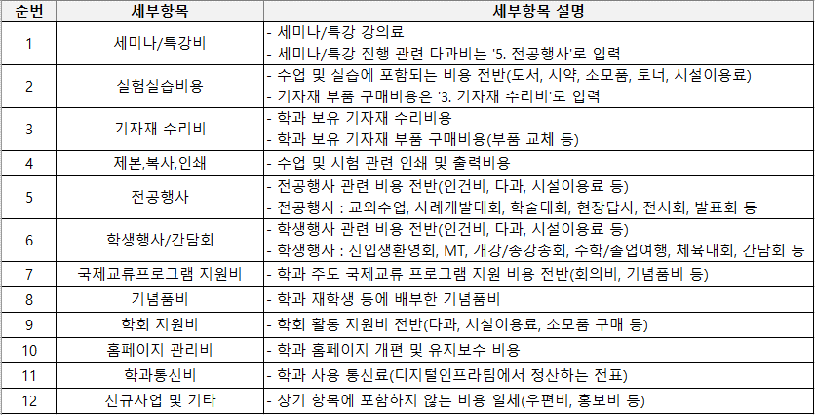
3) 집행 세부내역 |  |  |  |  |  | 4) 집행내역 세부항목 구분
※ 세부항목 선택 시, 4) '집행내역 세부항목 구분' 표 참조
※ 집행 세부내역 행 추가 가능
포털 다운파일 복사&붙여넣기 |  |  |  |  | 드롭다운 선택
상위약정항목명 | 사업명 | 증빙일(집행일) | 사용금액(집행액) | 적요 | 세부항목
합계 |  |  | 8,824,186
실험실습비 | 학과(전공)운영 | 20240129 | 220,000 | 학과 홈페이지 호스팅 | 홈페이지 관리비
실험실습비 | 학과(전공)운영 | 20231128 | 500,000 | 보졸레누보 행사비 | 전공행사
실험실습비 | 학과(전공)운영 | 20231127 | 2,100 | 수업자료출력 | 제본,복사,인쇄
실험실습비 | 학과(전공)운영 | 20231121 | 60,000 | 포스터 프린트 | 제본,복사,인쇄
실험실습비 | 학과(전공)운영 | 20231020 | 1,400 | 프린트 | 제본,복사,인쇄
실험실습비 | 학과(전공)운영 | 20231010 | 20,350 | 인쇄비 | 제본,복사,인쇄
실험실습비 | 학과(전공)운영 | 20231012 | 12,000 | 인쇄비 | 제본,복사,인쇄
실험실습비 | 학과(전공)운영 | 20231012 | 17,850 | 인쇄비 | 제본,복사,인쇄
실험실습비 | 학과(전공)운영 | 20230921 | 200,000 | 개강총회 특강비 | 세미나/특강비
실험실습비 | 학과(전공)운영 | 20230830 | 24,000 | 학회활동비_프린트 | 제본,복사,인쇄
실험실습비 | 학과(전공)운영 | 20230829 | 85,800 | 페르소나학회활동비 | 학회 지원비
실험실습비 | 학과(전공)운영 | 20230824 | 145,500 | 논문,시험지프린트 | 제본,복사,인쇄
실험실습비 | 학과(전공)운영 | 20230616 | 352,000 | 프린트 토너,유니트,드럼 교체 | 기자재 수리비
실험실습비 | 학과(전공)운영 | 20230503 | 200,000 | 특강비 | 세미나/특강비
학생지원비 | 학과(전공)운영 | 20230714 | 6,278 | 2023-6월 사용분 학과통신비 지출 | 학과통신비
학생지원비 | 학과(전공)운영 | 20230831 | 108,779 | [등록금]MRO 8월 정산분 지출결의 | 신규사업 및 기타
학생지원비 | 학과(전공)운영 | 20230901 | 175,600 | 페르소나학회다과비 | 학회 지원비
학생지원비 | 학과(전공)운영 | 20230824 | 1,045 | 2023-7월 사용분 학과통신비 지출 | 학과통신비
학생지원비 | 학과(전공)운영 | 20230921 | 192,800 | 개강총회 다과비 | 학생행사/간담회
학생지원비 | 학과(전공)운영 | 20230927 | 56,771 | [등록금]MRO 9월 정산분 지출결의 | 신규사업 및 기타
학생지원비 | 학과(전공)운영 | 20231012 | 78,000 | 명찰비용 | 전공행사
학생지원비 | 학과(전공)운영 | 20231010 | 28,000 | 라벨지구입 | 전공행사
학생지원비 | 학과(전공)운영 | 20231020 | 8,200 | 양면테이프, 큐카드 용지 | 전공행사
학생지원비 | 학과(전공)운영 | 20231020 | 30,250 | 테이프, 라벨지,자,커터칼 | 전공행사
학생지원비 | 학과(전공)운영 | 20231019 | 22,000 | 방명록 | 전공행사
학생지원비 | 학과(전공)운영 | 20231031 | 89,419 | [등록금]MRO 10월 정산분 지출결의 | 신규사업 및 기타
학생지원비 | 학과(전공)운영 | 20231023 | 2,744 | 2023-8월 사용분 학과통신비 지출 | 학과통신비
학생지원비 | 학과(전공)운영 | 20231024 | 2,998 | 2023-9월 사용분 학과통신비 지출 | 학과통신비
학생지원비 | 학과(전공)운영 | 20231124 | 1,039,780 | 치즈,종어컵,접시,살라미 구입 | 전공행사
학생지원비 | 학과(전공)운영 | 20231127 | 8,400 | 보졸레누보 준비물(랩) | 전공행사
학생지원비 | 학과(전공)운영 | 20231125 | 400,000 | 보졸레누보 식사비 | 전공행사
학생지원비 | 학과(전공)운영 | 20231123 | 23,800 | 생수 | 전공행사
학생지원비 | 학과(전공)운영 | 20231124 | 11,900 | 음료비용 | 전공행사
학생지원비 | 학과(전공)운영 | 20231123 | 60,370 | 주스 | 전공행사
학생지원비 | 학과(전공)운영 | 20231127 | 6,730 | 일회용 나이프 | 전공행사
학생지원비 | 학과(전공)운영 | 20240202 | 6,129 | 2024-1월 사용분 학과통신비 지출 | 학과통신비
학생지원비 | 학과(전공)운영 | 20240131 | 156,585 | [등록금]MRO 1월 정산분 지출결의 | 신규사업 및 기타
학생지원비 | 학과(전공)운영 | 20240119 | 2,723 | 2023-12 월 사용분 학과통신비 지출 | 학과통신비
학생지원비 | 학과(전공)운영 | 20231218 | 1,060 | 2023-11월 사용분 학과통신비 지출 | 학과통신비
학생지원비 | 학과(전공)운영 | 20231120 | 606 | 2023-10월 사용분 학과통신비 지출 | 학과통신비
학생지원비 | 학과(전공)운영 | 20231231 | 405,229 | [등록금]MRO 12월 정산분 지출결의 | 신규사업 및 기타
학생지원비 | 학과(전공)운영 | 20231130 | 143,836 | [등록금]MRO 11월 정산분 지출결의 | 신규사업 및 기타
학생지원비 | 학과(전공)운영 | 20231123 | 720,500 | 8809775880402;02;06;Bouvet Saphir Brut Vintage 202 | 전공행사
학생지원비 | 학과(전공)운영 | 20231124 | 205,900 | 빵 | 전공행사
학생지원비 | 학과(전공)운영 | 20231124 | 7,450 | 주스구입 | 전공행사
학생지원비 | 학과(전공)운영 | 20230315 | 2,520 | 2023-2월 사용분 학과통신비 지출 | 학과통신비
학생지원비 | 학과(전공)운영 | 20230404 | 1,380,000 | MT버스대절비 | 학생행사/간담회
학생지원비 | 학과(전공)운영 | 20230217 | 13,100 | 오리엔테이션관련물품 | 학생행사/간담회
학생지원비 | 학과(전공)운영 | 20230220 | 164,300 | 오리엔테이션식사비용 | 학생행사/간담회
학생지원비 | 학과(전공)운영 | 20230225 | 92,000 | 오리엔테이션답례품 | 학생행사/간담회
학생지원비 | 학과(전공)운영 | 20230225 | 3,500 | 오리엔테이션답례품 | 학생행사/간담회
학생지원비 | 학과(전공)운영 | 20230227 | 7,500 | 오리엔테이션관련 물품 | 학생행사/간담회
학생지원비 | 학과(전공)운영 | 20230227 | 17,500 | 오리엔테이션관련물품 | 학생행사/간담회
학생지원비 | 학과(전공)운영 | 20230227 | 10,000 | 오리엔테이션관련물품 | 학생행사/간담회
학생지원비 | 학과(전공)운영 | 20230227 | 22,500 | 오리엔테이션관련물품 | 학생행사/간담회
학생지원비 | 학과(전공)운영 | 20230227 | 80,000 | 오리엔테이션관련물품 | 학생행사/간담회
학생지원비 | 학과(전공)운영 | 20230227 | 140,000 | 오리엔테이션관련물품 | 학생행사/간담회
학생지원비 | 학과(전공)운영 | 20230227 | 140,000 | 오리엔테이션관련물품 | 학생행사/간담회
학생지원비 | 학과(전공)운영 | 20230227 | 22,500 | 오리엔테이션관련물품 | 학생행사/간담회
학생지원비 | 학과(전공)운영 | 20230421 | 9,990 | 2023-3월 사용분 학과통신비 지출 | 학과통신비
학생지원비 | 학과(전공)운영 | 20230430 | 368,885 | [등록금]MRO 4월 정산분 지출결의 | 신규사업 및 기타
학생지원비 | 학과(전공)운영 | 20230531 | 284,328 | [등록금]MRO 5월 정산분 지출결의 | 신규사업 및 기타
학생지원비 | 학과(전공)운영 | 20230517 | 79 | 2023-5월 사용분 학과통신비 지출 | 학과통신비
학생지원비 | 학과(전공)운영 | 20230616 | 95,000 | [프랑스어듣기말하기]수업 현장실습 다과비 | 전공행사
학생지원비 | 학과(전공)운영 | 20230630 | 123,640 | [등록금]MRO 6월 정산분 지출결의 | 신규사업 및 기타
학생지원비 | 학과(전공)운영 | 20230620 | 1,962 | 2023-5월 사용분 학과통신비 지출 | 학과통신비

